关系图
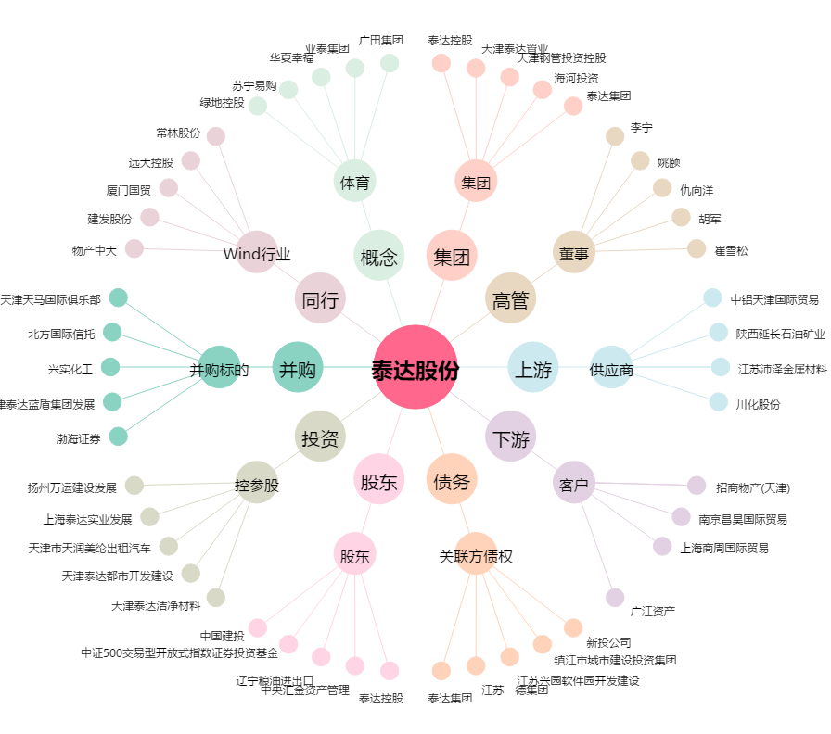
泰达股份[000652.SZ] - 关系概览图

